评论检测重要性说明的案例
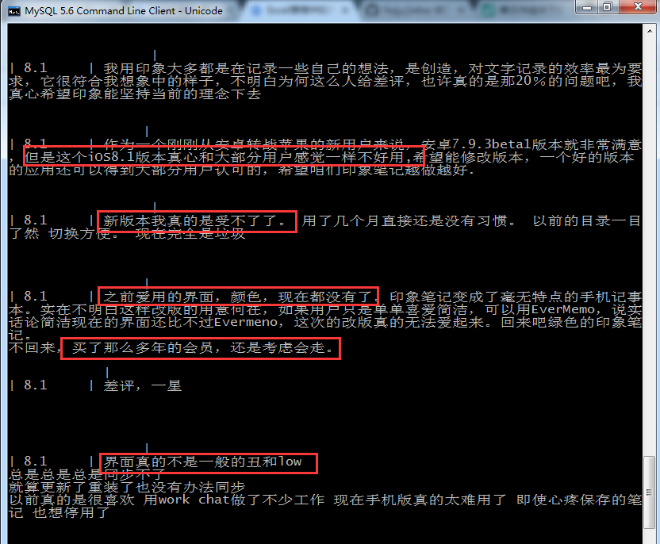
观测改版后用户反馈的重要性：案例：印象笔记。印象笔记在8.1版本中app的评论中出现了大量对这次版本改版不满意的评论，这些评论很真实的反应了用户对本次改版的不满意，甚至反感，一部分用户表现出来，因为这次改版要放弃、卸载印象笔记的想法。作为印象笔记的运营者，他们应该时刻关注着用户的心态变化，从而做出更好的调整，作为印象笔记的竞争者，可以从用户的这种不满意中发现自己的机会。

